Datos personales
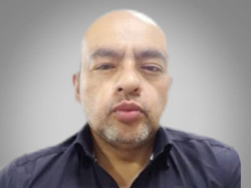

Nombres: | Luis Antonio
Apellidos: | Cueva Ordoñez
Facebook:
Twitter:
Descripción:

